Sheet1
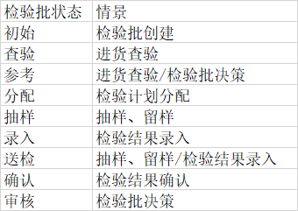
序号 | 文件夹 | 对应界面(菜单) | 功能概述 | 需求人员 | 需求进度 | 需求计划完成时间 | 开发人员 | 开发进度 | 开发计划完成时间 | 测试人员 | 测试进度 | 进度说明 | 开发功能控制点主描述 | 对应数据库表 | 备注 | 进度
1 | 原辅包材业务 | 1_检验计划维护.html | 检验计划主数据维护、物料分配 | 胡春燕/张夏沁 | 100% | 2020.09.01 | 李康帅 |  | 2020.09.08 |  |  |  | 1.批量导入分主表、细表 2.批量无效分主表、细表 3.触发器1+1 | qcs_material_inspection_main qcs_material_inspection_detail qcs_material_inspection_list qcs_material_inspection_log |  | 需求已确认
2 | 原辅包材业务(接口)接口1 | 生成进货查验数据 | 生成进货查验主表数据 | 胡春燕/张夏沁 | 100% | 2020.09.01 | 邱志强 |  | 2020.09.30 |  |  |  | 1.仓库接口生成检验计划主表数据（qcs提供接口），同时有一个检验批号的算法和最大号记录表 3.【状态 = ’初始‘】 |  |  | 需求已确认
3 | 原辅包材业务(接口) | 生成进货查验数据 | 生成进货查验细表数据 | 胡春燕/张夏沁 | 100% | 2020.09.01 | 胡春燕 |  | 2020.09.30 |  |  |  | 1.仓库接口生成检验计划主表数据（qcs提供接口），同时有一个检验批号的算法和最大号记录表 2.触发器生成细表数据（新增主表数据的时候生成细表数据） 3.【状态 = ’初始‘】（得罗列一下生成哪些字段的数据） 进货查验一个物料一个检验计划 常规检一个物料多个检验计划，主表默认的可以带
100 | 仓库业务 | 4_进货查验.html | 仓库系统进行系统仓库查验工作，如供应商系统合格检测，部分数据要做新鲜度查验等。 | 胡春燕/张夏沁 | 100% | 2020.09.01 | 仓库 |  |  |  |  |  | 【状态 = ’查验‘】，还有部分状态 = 参考，只有查验的数据会流到质检环节。
200 | 仓库业务 | 7_请检单打印.html |  | 胡春燕/张夏沁 | 100% | 2020.09.01 | 仓库
 | 接口2 | 仓库进货查验动作会有一个接口update主表 【很多字段】，这时候自动【生成周期】、【预计结束日期】。
4 | 原辅包材业务 | 5_新鲜度审核.html | 待审核 到 质量承诺 | 胡春燕/张夏沁 | 100% | 2020.09.01 | 蔡维律 |  | 2020.09.08 |  |  |  | 仓库进货查验做新鲜度检查，提取打标记字段【新鲜度审核 ='待审核'】且【状态 = ‘查验’】,本界面进入 审核 操作，分两种情况： 1.质量承诺：新鲜度审核 = '质量承诺' 2.退货：1）新鲜度审核 = '退货'，2）【退货数量 =请检数量】3）【使用决策代码】=‘R’然后进入仓库退货阶段 |  |  | 需求已确认
5 | 原辅包材业务 | 6_进货查验审核.html | 对【查验】或者【参考】的数据进行审核，把进货查验审核状态标记过去。不改主状态。 | 胡春燕/张夏沁 | 100% | 2020.09.01 | 蔡维律 |  | 2020.09.08 |  |  |  | 仓库进货查验后【状态 = ’查验‘ 或者‘参考’】【新鲜度审核=‘质量承诺’或者空】的数据进入qcs系统进行进货查验审核，分两种情况： 1.确认：1）如果细表 【评估结果】 存在 R ,则【进货查验决策 =不合格】 2） 进货查验 结果 不合格的，将【进货查验状态】 = ‘通过’，【检验批决策 =R】，【退货数量 = 请检数量】 3）进货查验 结果 = 合格，将【进货查验状态】 = ‘通过’，【入库数量（合格数量） = 请检数量】 2.数据错误：1）将【进货查验状态】 = ‘不通过’’【数据错误备注 】要填写内容‘ 2）【使用决策代码】='X' 3)【冲销数量】= 请检数量 进入仓库冲销流程 3.填检验结果的时候把grade 等一串不在界面上的值也更新（如 分值 评估结果 等几个值） 4. 初始状态是【参考】 ， 看被参考检验批的决策是啥，我们这里也填啥。 如果被参考 -=R, 退货数量 =申请，有长文【ud_text】也拷贝过来。 如果不是R,入库数量 = 申请数量。 5.决策 分为包材决策 和原辅决策，根据物料表拿取。 | 【评估结果= A R】 【进货查验决策：合格 不合格】 参考检验批：参考常规检验数据 |  | 需求已确认
6 | 原辅包材业务 | 8_检验计划分配.html | 填写检验计划，生成常规检细表数据，状态从[查验] 变成[分配] | 胡春燕/张夏沁 | 100% | 2020.09.01 | 夏圆豪 |  | 2020.09.11 |  |  |  | 1.下拉选检验计划，有默认的话自动默认 2.保存生成 常规检验细表对应的数据。（得罗列一下生成哪些字段的数据） 3.【常规检】一个物料多个检验计划，主表默认的直接默认在检验计划里，点保存直接生成数据 | qcs_material_inspection_list qcs_material_qals qcs_material_qamr | 检验计划默认为 主数据是默认的数据 | 需求已确认
7 | 原辅包材业务 | 9_抽样和留样（以此为准）.html | 状态=【分配】 | 胡春燕/张夏沁 | 100% | 2020.09.01 | 邱志强 |  | 2020.09.08 |  |  |  | 1.主表【抽样单位】：下拉源自字典配置 ，原辅默认克 包材默认EA ，在填写【抽样数量】的时候默认单位上去。 包材允许修改 。【留样数量】同理 2.【抽样数量】双击弹出一个新增页面填写抽样明细，返回一个数量。 2.细表：填是否送样，送样单位是质检单位对应的复检单位【主数据检验-复检单位】
8 | 原辅包材业务 | 10_检验批及流转单打印.html | 参照老qcs 样品流转单打印 | 胡春燕/张夏沁 | 100% | 2020.09.01 | 邱志强 |  | 2020.09.30 |  |  |  |  | qcs_jc_shelves_main qcs_jc_shelves_detail
9 | 原辅包材业务 | 3_货架维护.html |  | 胡春燕/张夏沁 | 100% | 2020.09.01 | 夏圆豪 |  | 2020.09.14
10 | 原辅包材主数据 | 2_物料检验方法上传.html |  | 胡春燕/张夏沁 | 100% | 2020.09.01 | 夏圆豪 |  | 2020.09.14 |  |  |  | 物料大类 物料小类怎么取 | qcs_jc_Inspection_method qcs_jc_material
11 | 原辅包材主数据 | 11_检验结果录入.html | 质检系统主业务之一，定量指标和定性指标参数信息录入，涵盖一些指标结果值的算法。 | 胡春燕/张夏沁 | 100% | 2020.09.01 | 李康帅 |  | 2020.09.11 |  |  |  | 1.只做常规检的数据（qcs_material_qamr-vornr =‘0020’） ；只做用户指标组有权限的数据。 2.定量指标：1）输入个数>1（qcs_mtrl_rule_main-input_number_dl）,则通过弹出框输入多行行来控制，输入值小数位数要根据主表小数位数（qcs_mtrl_rule_main-range_float_dl）控制在小于等于，如果位数不足建议补足（比如两位小数，输入的是0.1，显示成0.10）。 返回【定量结果qcs_material_qamr-original_input】为几个输入值的平均值，用逗号拼接输入值填写在【定量结果串qcs_material_qamr-input_str】。 2）输入个数>1 则直接在【定量结果qcs_material_qamr-original_input】填写 2.定性指标：选填定性结果，带出结果描述等，见文档 3. 查询 抽样 录入 送检 保存后 状态 是 录入 或者 送样 4.得分是主表总的得分算法。sum ： 分值 *权重 /100 ,定量定性都有。 5.定量 值填写判断是否在上下限制范围，是的话得到对应的等级，否则D | qcs_material_qals qcs_material_qamr qcs_jc_zggroup qcs_mtrl_rule_main qcs_mtrl_rule_detail qcs_material_original | 1.问李康帅：主数据表有否控制：输入个数和小数位数，必填？？？ 2.问阿沁：1)上下限控制2）总分值计算SUM的话权限不在里面的指标都齐活了吗？ 定量定性都有分值吗？3）指标主数据里未见默认。 4）评估结果配置字典表，包括是否合格自动带 5）送检 是主表的状态？
12 | 主数据 | 特殊物料指标主数据库控制 | 特殊主数据用于控制检验结果录入，是特殊则评估记过自行手工选择判断 | 胡春燕/张夏沁 |  |  | 夏圆豪 | 新增界面 | 2020-09-19 |  |  |  |  | qcs_material_spec
13 | 原辅包材业务 | 12_送检结果录入.html | 检验结果录入 有送检 需求的，流到送检录入界面，控制点雷同检验结果录入，字段存在一一对应的关系 | 胡春燕/张夏沁 |  |  | 李康帅 |  | 2020-09-19 |  |  |  | 1.对于状态是送检的数据进行操作。类似于检验结果录入，一批字段一一对应，需要录入。 2. 先做【收样】动作，才能进行送检结果录入，根据收样人是否 不为空来判断是否允许做检验结果录入，录入数据的判断同【检验结果录入界面】。保存数据送检状态更新为【录入】 3.送检状态4个：送检、收样、录入、确认。 4.【确认】按钮控制:根据送检评估结果是否合格控制，如果 有R则可以确认，或者没有R且全部填完可以确认 。确认完成 检验批状态 = 【录入】，送检结果状态 =【确认】 5.送检人 送检结果录入人等等一片人员填写要注意。
14 | 原辅包材业务 | 13_检验结果确认.html | 对检验批状态为录入的数据进行确认 | 胡春燕/张夏沁 |  |  | 李康帅 |  | 2020-09-19 |  |  |  | 1.所有的数据在这个界面不允许修改 2.算法：1）计算主表 总得分 2）计算蛋白含量。
15 | 原辅包材业务 | 14_检验批决策.html | 对质检数据最后的审核。审核结束进入仓库入库环节。 | 胡春燕/张夏沁 |  |  | 蔡维律 |  | 2020-09-15 |  |  | 原辅 CD 包材BC 定量 有可能公式或比例 定性走比例，请检数量*比例 2.主表 扣罚数量 等于 细表总和，原辅保留两位小数，包材圆整个位 3.（有一个接口 仓库填免费菜单订单：检验批+ 状态 =确认） | 1.参考检验批下拉取数规则： 只做常规检 1)参考条件相等 ：物料、供应商、生产商、供应商批次、生产日期 5个参数一致。 2）ud_vcode <> 'X' 3) 如果 决策界面选中检验批 细表存在检验计划【inspection_code】和版本号【versionid 】，则参考检验批计划号与版本号必须一致。 如果细表不存在检验计划号，则看决策检验批物料对应的检验计划是否唯一。 4）.下来选的参考检验批不允许循环参考，即参考检验批字段为 null。 2.生成供应部扣罚通知单主系表 【qcs_zklist_main qcs_zklist_detail】数据源头，结合扣罚主数据规则等（建设中）
 | 接口3 | 1.入库：决策结束，仓库入库，有一个接口update 主表数据，填 【过账状态】【紧急过账申请】【开账申请】等信息。【免费入库单号】折扣折让主表数据 3.入库冲销：入库冲销接口 ，仓库修改【过账状态】
16 | 原辅包材业务 | 15_打印报告单.html | 详见打印需求 | 胡春燕/张夏沁 |  |  | 邱志强 |  | 2020-09-19 |  |  | 数据源：1)项目名称 = 【qcs_mtrl_rule_main-reportname】 2.检验结果 ：如果定性则【qcs_material_qamr-code1text】如果定量单值则【qcs_material_qamr-original_input】如果定量多值则【qcs_material_qamr-input_str】如果单值或者多值记过 是 0 ，则取零描述【qcs_mtrl_rule_main-zero_desc_dl】
17 | 原辅包材业务 | 按质折扣主数据 维护 |  |  |  |  | 李康帅 |  |  |  |  | 根据输入公式，把公式描述带出来 | 1.扣罚指标分类 字典表维护 2.扣罚比例或者扣罚公式 适用于定性定量 3.定性指标：物料+指标+等级 唯一 定量指标：物料+指标+上下限 唯一
18 | 原辅包材业务 | 1.修改主表总数量 2.确认后 填写 退货数量 = 扣罚数量 入库数量 = 请检数量 -扣罚数量 3.状态 未确认 到 确认 4.作废 ：未确认 的可以做作废 。 5.取消： 作废取消 去未确认 ；确认取消去未确认（检查仓库有没有入库，已入库的不能取消，看检验批 过账状态urgent_status = '已过账' ）。 6.打印 |  |  |  |  | 李康帅 |  |  |  |  | 1.修改主表总数量 2.确认后 填写 退货数量 = 扣罚数量 入库数量 = 请检数量 -扣罚数量 3.状态 未确认 到 确认 4.作废 ：未确认 的可以做作废 。 5.取消： 作废取消 去未确认 ；确认取消去未确认（检查仓库有没有入库，已入库的不能取消，看检验批 过账状态urgent_status = '已过账' ）。 6.打印
19
20 | 检验批作废
21 | coa补录
22 | 高级权限修改
23 | 手工创建检验批
 | 开账审核 紧急过账审核
 | 流转单打印讨论，是否检验批号唯一
 | 蛋白含量算法
 | 送样录入 状态控制
 | 按质折扣生成初始数据算法。

检验计划维护
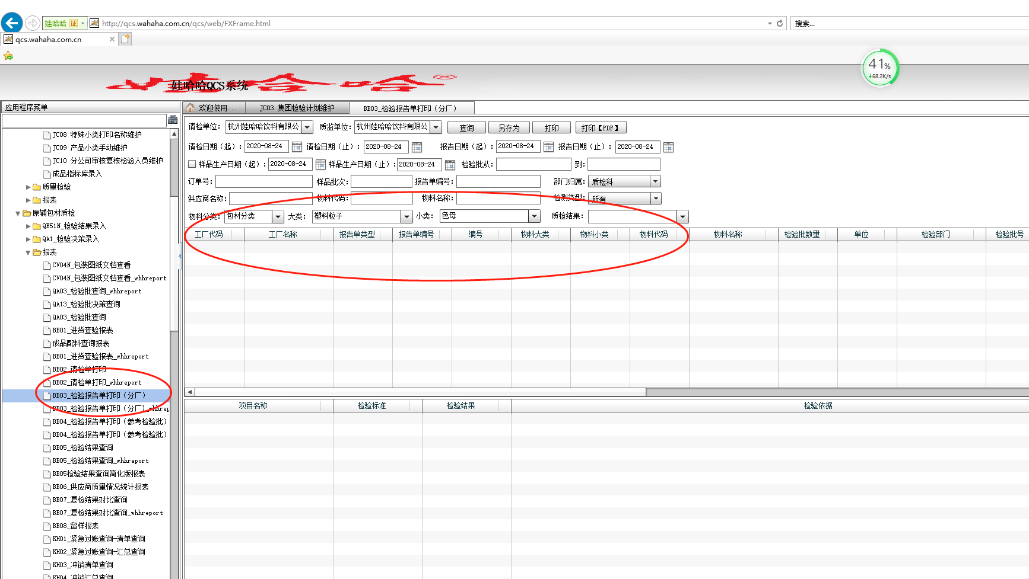

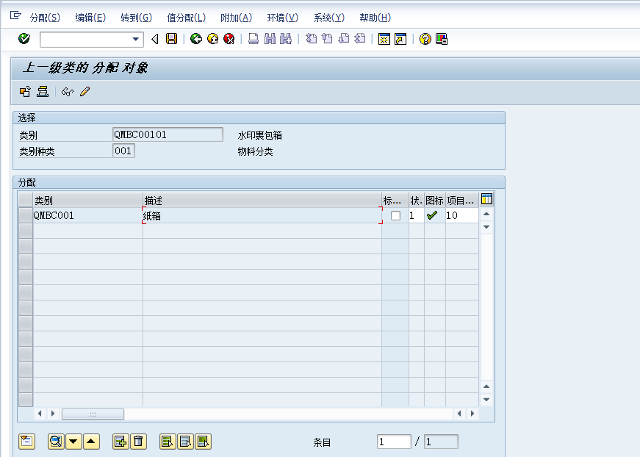

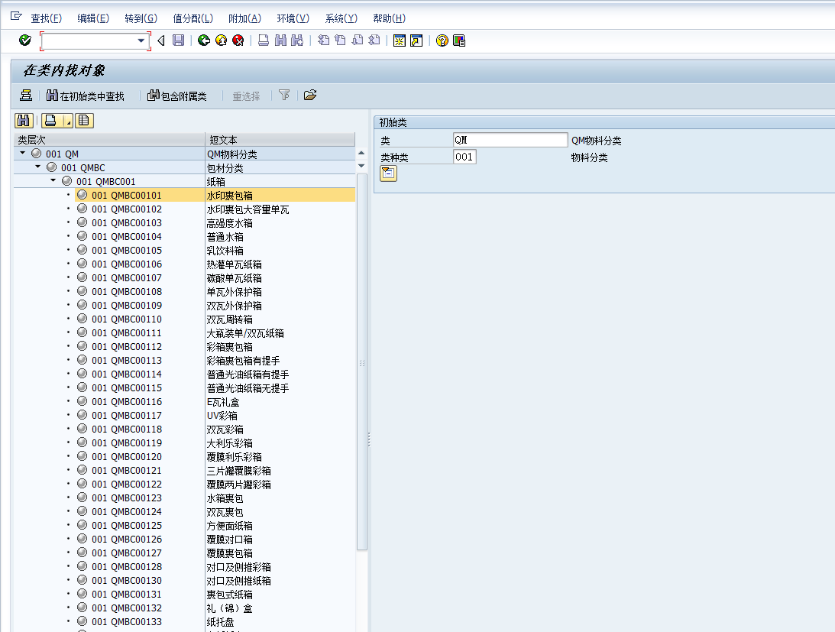

原辅Q***,包材B***.成品C****

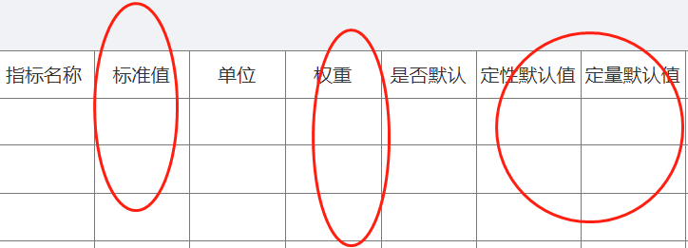

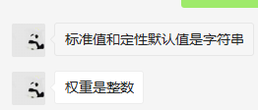

 | 进货查验默认值字符串

流转单打印
